生産管理板画面


リンク：「login.html」
②
③
④
①

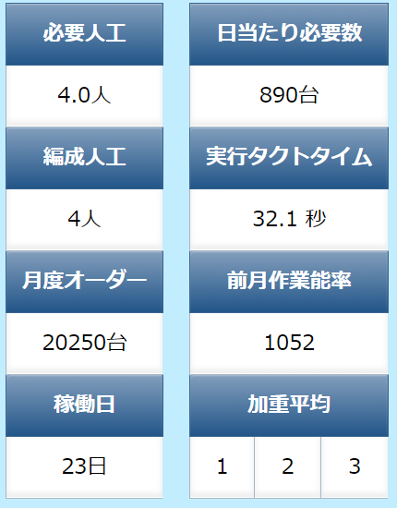
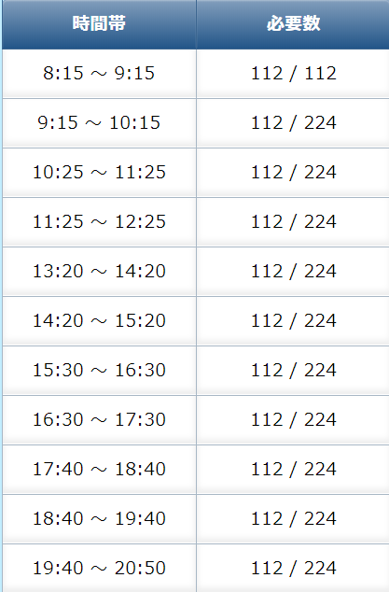
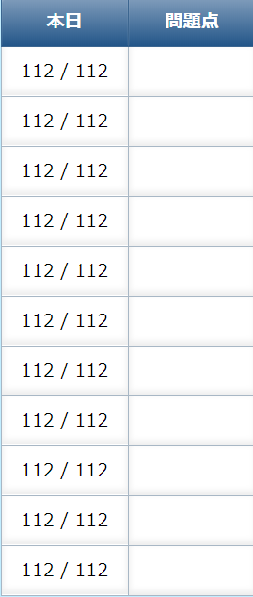
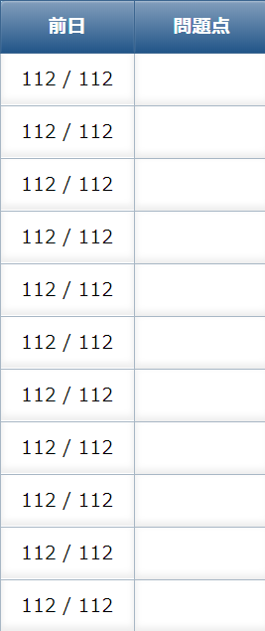

タクトタイム

稼働状況
製品品番
ストップ
リスタート
ＯＫ
+

-

稼働中

稼働状況

停止中

